信用交易
融资融券市场交易数据统计(2024-05-30)

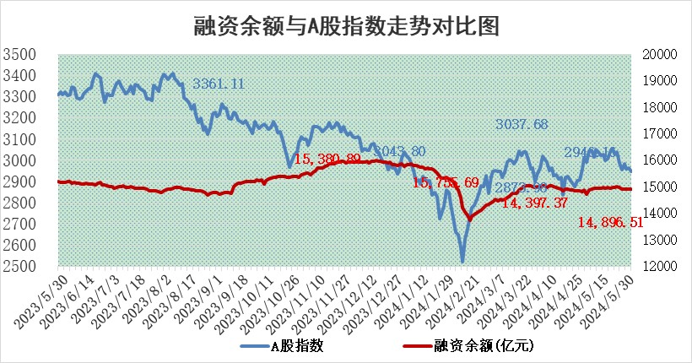
标的证券 | 融资融券余额（亿元） | 融资余额（亿元） | 融券余额（亿元） | 融资买入额（亿元） | 融资融券规模变化（亿元） | 融资余额增幅(‰) | 融券余额增幅(%)
统计数据 | 15,296.06 | 14,896.51 | 388.18 | 596.29 | -9.11 | -0.63 | 0.07

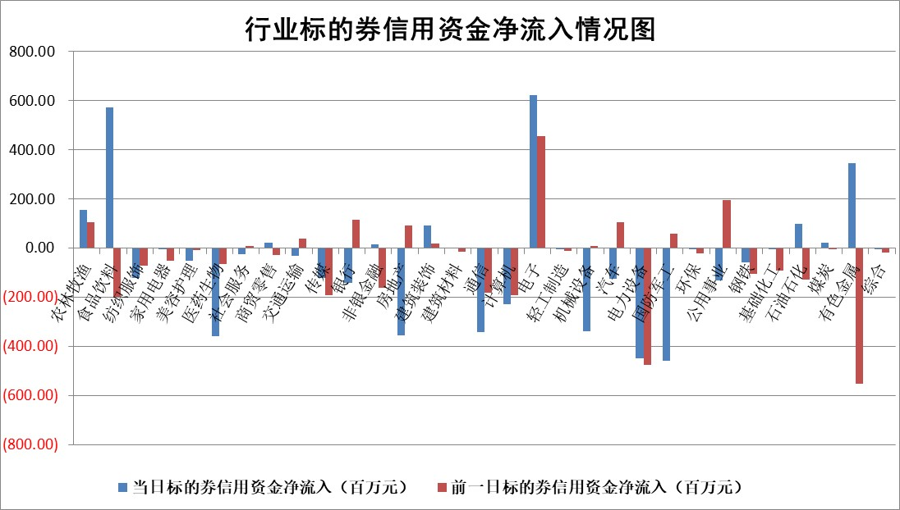

 |  |  |  |  |  |  |  | 2

 |  |  |  |  |  |  |  | 5
标的基金代码 | 标的基金简称 | 融资余额/市值(%) | 融资余额增幅(%) | 融资买入额/成交金额(%) | （融资余额净增额-融券余额净增额）/市值(‱) | 融券余额降幅(%) | ABS[（融资余额净增额-融券余额净增额）/市值净增额-1](%)
159902 | 华夏中小板ETF | 1.20 | -0.45 | 0.00 | -0.55 | -0.47 | 101.19
159915 | 易方达创业板ETF | 1.89 | 6.72 | 53333.98 | 11.86 | -1.58 | 57.86
159919 | 嘉实沪深300ETF | 0.67 | -0.14 | 2.34 | -0.03 | 1.53 | 99.92
159920 | 华夏恒生ETF | 43.62 | -0.64 | 13.01 | -27.96 | 1.70 | 83.87
159922 | 嘉实中证500ETF | 0.63 | 28.97 | 20.40 | 14.47 | 0.24 | 180.19
159925 | 南方沪深300ETF | 0.05 | -31.62 | 0.69 | -2.06 | 0.25 | 91.75
159928 | 消费ETF | 0.96 | 1.12 | 0.74 | 1.05 | -0.91 | 100.91
159934 | 易方达黄金ETF | 93.37 | -0.25 | 4.08 | -23.79 | 0.00 | 78.45
159939 | 全指信息技术ETF | 0.82 | 4.28 | 67.51 | 3.38 | 0.00 | 96.02
159940 | 全指金融地产ETF | 0.11 | -5.62 | 0.00 | -0.66 | 0.00 | 98.98
159995 | 半导体芯片ETF | 2.62 | -3.67 | 129.38 | -10.21 | -1.40 | 104.99
159997 | 天弘中证电子ETF | 2.45 | 5.85 | 16.66 | 13.53 | -1.45 | 90.53
159998 | 天弘中证计算机主题ETF | 0.61 | 0.49 | 0.07 | 0.04 | -0.15 | 99.73
510050 | 华夏上证50ETF | 3.96 | 3.71 | 590.95 | 14.82 | 15.01 | 155.06
510180 | 华安上证180ETF | 0.45 | 0.34 | 1.79 | 0.13 | -4.90 | 100.21
510880 | 华泰柏瑞红利ETF | 0.26 | -7.07 | 2.02 | -2.01 | -0.18 | 94.97
510900 | 易方达恒生H股ETF | 55.41 | -0.71 | 7.77 | -39.81 | 0.00 | 78.26
511010 | 5年期国债ETF | 7.14 | 0.02 | 0.03 | 0.15 | 0.00 | 96.18
511380 | 可转债及可交换债券ETF | 3.29 | -0.69 | 37.31 | -2.28 | 0.04 | 104.58
512000 | 全指证券ETF | 8.97 | 0.19 | 25.86 | 1.62 | -1.97 | 45.66
512010 | 沪深300医药卫生ETF | 6.19 | 1.07 | 145.83 | 6.62 | 0.19 | 133.12
512070 | 沪深300非银ETF | 2.18 | -0.29 | 52.40 | -0.13 | 7.84 | 99.75
512400 | 南方中证申万有色金属ETF | 1.63 | 5.19 | 1.53 | 10.82 | 10.00 | 102.70
512580 | 广发中证环保产业ETF | 1.08 | 2.54 | 0.16 | 2.70 | 0.42 | 106.41
512660 | 国泰中证军工ETF | 2.63 | -3.64 | 8.06 | -10.21 | -0.89 | 116.42
512800 | 华宝中证银行ETF | 11.78 | -0.63 | 2.24 | -14.70 | -24.41 | 82.19
512980 | 广发中证传媒ETF | 1.52 | 9.51 | 2140.66 | 13.24 | 0.71 | 120.78
515030 | 华夏中证新能源汽车ETF | 2.49 | -4.47 | 10.57 | -11.07 | 4.89 | 33.79
515050 | 华夏中证5G通信主题ETF | 0.99 | 0.84 | 6.35 | 0.42 | -4.77 | 99.55
515070 | 华夏中证人工智能ETF | 3.27 | -1.29 | 4.14 | -0.54 | 5.87 | 109.99
标的股票比较指标 |  | 融资余额/流通A股市值(%) | 融资余额增幅(%) | 融资买入额/成交金额(%) | （融资余额净增额-融券余额净增额）/流通A股市值(‱) | 融券余额降幅(%) | ABS[（融资余额净增额-融券余额净增额）/流通A股市值净增额-1](%)
前十名标的个股 |  | 仁东控股 | 瑞纳智能 | 倍轻松 | 骏成科技 | 宁波色母 | 雅克科技
 |  | 雅博股份 | 光大同创 | 涪陵电力 | 瑞纳智能 | 达瑞电子 | 宏景科技
 |  | 纽泰格 | 宏柏新材 | 联测科技 | 倍轻松 | 中银绒业 | 汇创达
 |  | 骏成科技 | 东岳硅材 | 红日药业 | 光大同创 | 中国能建 | 飞凯材料
 |  | 中研股份 | 骏成科技 | 黔源电力 | 兴欣新材 | 吉视传媒 | 侨源股份
 |  | 华安鑫创 | 兴欣新材 | 康欣新材 | 同星科技 | 江苏新能 | 沃尔核材
 |  | 容百科技 | 倍轻松 | 润欣科技 | 艾森股份 | 宇邦新材 | 国科军工
 |  | 数码视讯 | 泰祥股份 | 道森股份 | 容大感光 | 鼎通科技 | 中粮科工
 |  | 东方通 | 怡球资源 | 宝鹰股份 | 霍普股份 | 亿晶光电 | 中英科技
 |  | 阿尔特 | 艾森股份 | 新锐股份 | 药易购 | 艾隆科技 | 荣旗科技
后十名标的个股 |  | 中泰化学 | 中国黄金 | 普利制药 | 博云新材 | 华勤技术 | 共同药业
 |  | 特发信息 | 伊戈尔 | 威创股份 | 华闻集团 | 同星科技 | 光弘科技
 |  | 海峡创新 | 博云新材 | 安通控股 | 星湖科技 | 启迪环境 | 应流股份
 |  | 傲农生物 | 星湖科技 | 东旭蓝天 | 北方长龙 | 泓淋电力 | 三湘印象
 |  | 超华科技 | 昆药集团 | 东旭光电 | 美信科技 | 川金诺 | 天玛智控
 |  | 华微电子 | 北方长龙 | 中泰化学 | 晓程科技 | 鄂尔多斯 | 耐科装备
 |  | 证通电子 | 航天晨光 | 特发信息 | 陕西华达 | 华兰生物 | 利元亨 | ;
 |  | 爱康科技 | 美信科技 | 海峡创新 | 联赢激光 | 豫能控股 | 天微电子
 |  | 长江健康 | 宗申动力 | 傲农生物 | 宗申动力 | 天银机电 | 瑞鹄模具
 |  | 亿利洁能 | 特发服务 | 超华科技 | 伊戈尔 | 复旦张江 | 齐峰新材
说明：1.以上普通交易数据和信用交易数据皆以交易日收盘后数据为基准；2.上述标的证券总数据只计算标的证券市场总数据，不包括从标的证券中调出去标的证券数据，所以与交易所公布的总值略有不同； 3.上述行业采用申万一级行业分类；4.以上标的基金和标的个股中比较的6个指标值中：前5个（从左至右）为正向指标，值越大排名越靠前；第6个为逆向指标，值越小，排名越靠前；5.第6个指标中ABS[]表示求绝对值，其主要用于考量信用资金相对净流入对股价相对净变化的贡献程度；6.数据来源：wind，交易所。

 | 证券代码 | 新增融资余额 | 融资买入额 | 融资买入增幅前10
远大智能 | 002689 | 28175353 | 42268582 | 199%
亚太股份 | 002284 | 21555247 | 34242865 | 82%
赛诺医疗 | 688108 | 72122899 | 101076547 | 78%
湖南发展 | 000722 | 66023557 | 137112987 | 75%
柘中股份 | 002346 | 14584119 | 36845980 | 58%
国城矿业 | 000688 | 24683149 | 48240585 | 54%
兆新股份 | 002256 | 1985058 | 4066269 | 52%
凯美特气 | 002549 | 33806472 | 61340055 | 52%
华昌达 | 300278 | 13474542 | 19303225 | 48%
新华联 | 000620 | 27311937 | 39201759 | 43%

 | 证券代码 | 新增融资余额 | 融资买入额 | 融资买入增幅前10
兔宝宝 | 002043 | 73310337 | 89923983 | 334%
捷昌驱动 | 603583 | 26026415 | 31686727 | 262%
湘财股份 | 600095 | 94196837 | 132280449 | 252%
中谷物流 | 603565 | 49103883 | 60098371 | 234%
中青宝 | 300052 | 24215352 | 31377809 | 98%
顾家家居 | 603816 | 138518545 | 188424210 | 78%
喜临门 | 603008 | 31503289 | 48351944 | 77%
财信发展 | 000838 | 10831830 | 17666790 | 74%
苏州银行 | 002966 | 10578096 | 19143736 | 72%
金诚信 | 603979 | 23858538 | 36098133 | 60%

